Sheet1
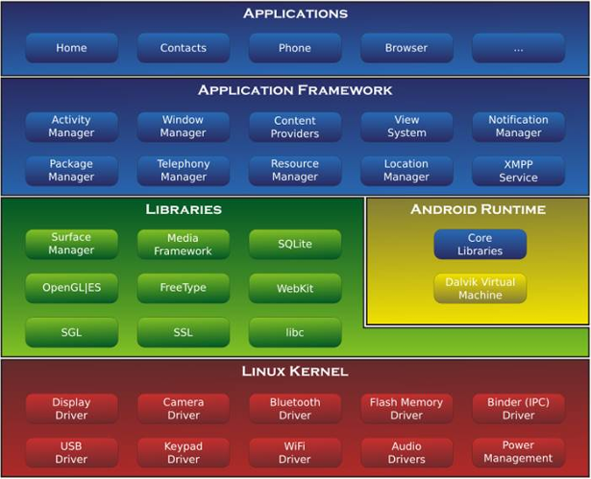
Android系统架构
 | Linux内核层 |  | 显示驱动，音频驱动
 | 系统运行库层 |  | SQLite Webkit
 | 应用框架层 |  | 使用API构建应用
 | 应用层

Android应用开发特色
 | 四大组件 |  | Activity，service，broadcastReceiver，contentProvider
 | 系统控件丰富
 | SQLite数据库 |  | 支持SQL，可通过Android封装API进行操作
 | 多媒体nb

JDK | JAVA语言软件开发包 |  |  | Java运行环境，工具集合，基础类库。。。
SDK | Google提供的Android开发工具包 |  |  |  | 用于Android相关API使用
Eclipse & Android Studio

 |  | Google 集成到一起toAndroid官网（有时不稳定

AndroidX Android Support Library |  |  |  | Android 开发者提供的库，旨在简化开发过程并增强功能

模拟器相关 |  | 暂无

Android项目结构（以初始项目为例
 | Android模式的项目结构 |  |  | 简洁明了，便于开发使用
 | Project模式项目结构
 |  | .gradle .idea |  | Studio自动生成的文件 不要手动编辑
 |  | app |  | 项目代码，资源（重点
 |  | build |  | 编译时自动生成的文件
 |  | gradle |  | 包含gradle Wrapper的配置文件
 |  |  |  |  | 使⽤ gradle wrapper 的⽅式不需要提前将 gradle 下载好，⽽是会⾃动根据本地的 缓存情况决定是否需要联⽹下载 gradle。
 |  |  |  |  | Android Studio 默认就是启 ⽤ gradle wrapper ⽅式的，如果需要更改成离线模式，可以点击 Android Studio 导航栏 →File→Settings→Build, Execution, Deployment→Gradle ，进⾏配置更改。
 |  | .gitignore |  | 将指定的目录/文件排除在版本控制之外（后续补充
 |  | build.gradle |  | 项目全局的gradle构建脚本
 |  | gradle.properties |  | 全局的gradle配置文件
 |  |  |  |  | 在这⾥配置的属性将会影响到项 ⽬中所有的 gradle 编译脚本
 |  | gradlew gradlew.bat |  | 在命令行界面执行gradle命令
 |  |  |  |  | gradlew在Linux/mac系统使用
 |  |  |  |  | gradlew.bat在Win系统使用
 |  | HelloWorld.iml |  | iml文件是所有 IntelliJ IDEA 项⽬都会⾃动⽣成的⼀个⽂件（ Android Studio 是基于 IntelliJ IDEA 开发的），⽤于标识这是⼀个 IntelliJ IDEA 项⽬，无需改动
 |  | local.properties |  | 指定本机的Android SDK路径 通常自动生成
 |  |  |  | 本机中的 Android SDK 位置发⽣了变 化，就将这个⽂件中的路径改成新的位置
 |  | settings,gradle |  | 指定项目中所有引入的模块
 |  |  |  | 由于 HelloWorld 项⽬中只 有⼀个 app 模块，因此该⽂件中也就只引⼊了 app 这⼀个模块。通常情 况下，模块的引⼊是⾃动完成的

 |  | app目录结构
 |  |  | build |  | 与外层build类似 成分更加复杂 Don’tcare
 |  |  | libs |  | 项目中如使用第三方jar包，存放在libs目录下
 |  |  |  |  | 放在这个⽬录下的 jar 包会被⾃动添加到项⽬的构建路径⾥。
 |  |  | androidTest |  | 编写AndroidTest测试用例的，可对项目进行一些自动化测试
 |  |  | java |  | 放置java/Kotlin代码 （MainActivity
 |  |  | res |  | 图片布局字符串等资源存放目录
 |  |  |  | drawable
 |  |  |  | layout
 |  |  |  | value
 |  |  | AndroidManifest.xml |  | Android项目的配置文件 （经常用到
 |  |  |  |  | 在程序中定义的所有四⼤组件都 需要在这个⽂件⾥注册
 |  |  |  |  | 在这个⽂件中给应⽤程序添加权 限声明。
 |  |  | test |  | 编写Unit Test测试用例 对项目进行自动化测试的另一种方式
 |  |  | .gitignore |  | 将app模块内。。。
 |  |  |  |  | 与外层.gitignore文件类似
 |  |  | app.iml |  | IntelliJ IDEA 项⽬⾃动⽣成的⽂件，我们不需要关⼼或修改这个⽂件中 的内容。
 |  |  | build.gradle |  | app 模块的 gradle 构建脚本，这个⽂件中会指定很多项⽬构建相 关的配置(后续补充
 |  |  | proguard-rules.pro |  | 件⽤于指定项⽬代码的混淆规则，当代码开发完成后打包成安 装包⽂件，如果不希望代码被别⼈破解，通常会将代码进⾏混淆，从 ⽽让破解者难以阅读

 | 以上 2024-12-19 11:15

项目运行原理（以初始项目为例
 | 没有在 AndroidManifest.xml ⾥ 注册的 Activity 是不能使⽤的

Andrid系统提供
Activity类

AppCompatActivity

自定义的MainActivity

 | Android涉及讲究 |  |  | 不推荐在Activity中直接编写界面
 |  | 逻辑 |  |  | 通用做法 | 在布局文件中编写界面 在Activity中引用
 |  | 视图分离

 | 最外层buildgradle |  |  | 不同步，不写了先
 | app模块下的build.gradle
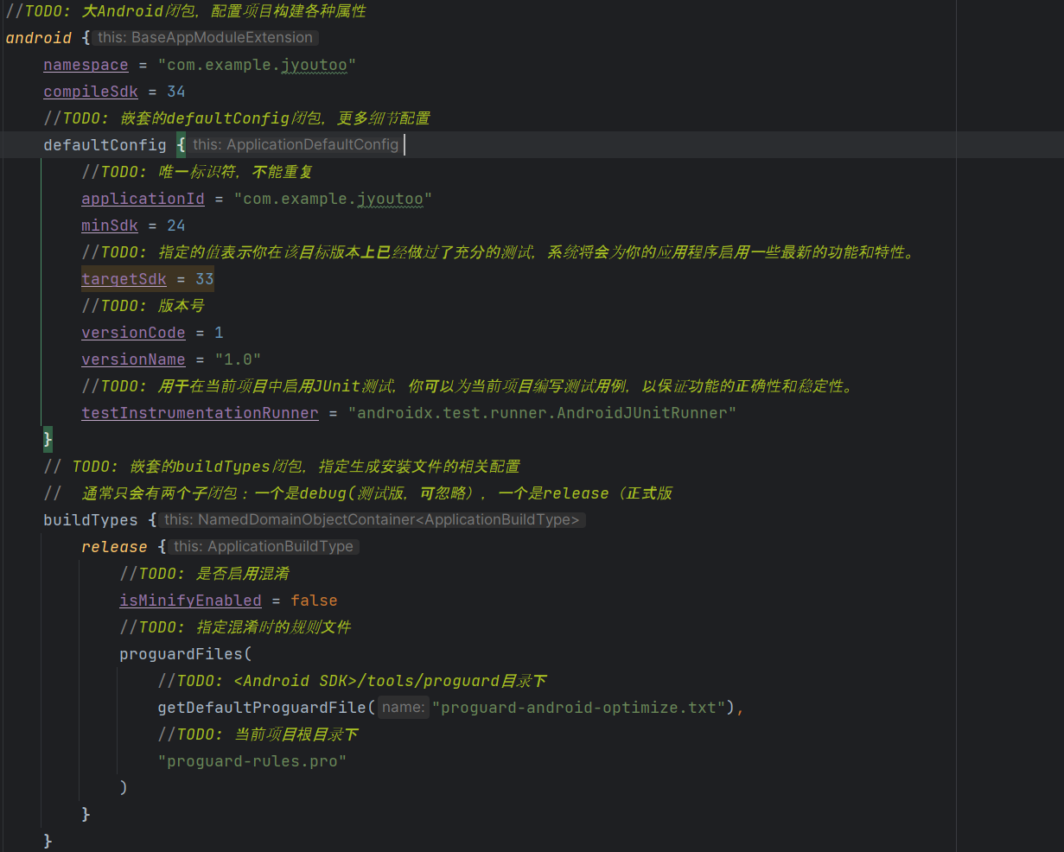

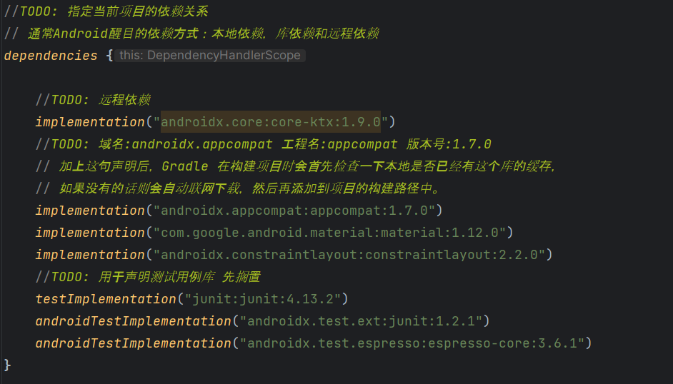

 |  |  |  |  |  |  | study

